Hoja1
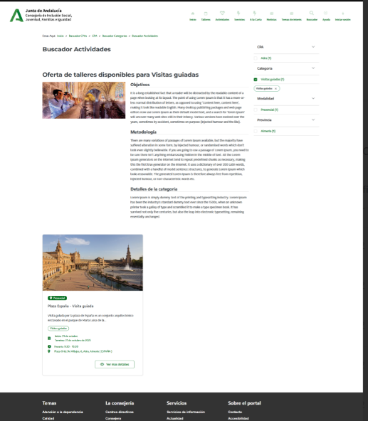

Enunciado de la historia |  |  |  | Criterios de aceptación
Identificador (ID) de la historia | Rol | Característica / Funcionalidad | Razón / Resultado | Número (#) de escenario | Criterio de aceptación (Título) | Contexto | Evento | Resultado / Comportamiento esperado
HU-CPA-4290-PARTE-PUBLICA-ACTIVIDADES-CPA-VIRTUAL | Como usuario que accede a la parte pública del aplicativo CPA Virtual, desde el Formulario Categoría Talleres Actividades Parte Pública (HU-CPA-4250-PARTE-PUBLICA-CATEGORIAS-CPA-VIRTUAL), tras haber seleccionado previamente desde el apartado 'Actividades' un determinado enlace de Categoría de Actividad (y como no obligatorio, un código postal de localidad o prefijo de provincia). Se pasarán por contexto desde el formulario indicado los datos de la categoría de actividad previamente seleccionada. | Acceso a todos los usuarios de la parte pública de CPA Virtual, desde dónde poder consultar la relación de actividades de la categoría de actividad (y posible CPA, por no ser obligatorio) previamente seleccionados. | Se presentará información relacionada con las distintas actividaded existentes para la categoría de actividad y posible CPA, previamente seleccionados. | 1 | Formulario Actividades Parte Pública CPA Virtual | Cualquier usuario tendrá acceso a la parte pública con información relacionada de las distintos actividades existentes para la categoría de actividad y posible CPA, previamente seleccionados. | N/A | Se presentará información relacionada con las actividades existentes para la categoría de actividad y posible CPA, previamente seleccionados.
 |  |  |  |  | Cabecera
 |  |  |  | 2 | Imagen Tematica | Campo imagen. No editable. | N/A | Se presenta en pantalla el valor obtenido desde el Formulario Categoría Talleres Actividades Parte Pública (HU-CPA-4250-PARTE-PUBLICA-CATEGORIAS-CPA-VIRTUAL)
 |  |  |  | 3 | Nombre Tematica | Campo texto. No editable | N/A | Se presenta en pantalla el valor obtenido desde el Formulario Categoría Talleres Actividades Parte Pública (HU-CPA-4250-PARTE-PUBLICA-CATEGORIAS-CPA-VIRTUAL)
 |  |  |  | 4 | Descripción Tematica | Campo texto. No editable | N/A | Se presenta en pantalla el valor obtenido desde el Formulario Categoría Talleres Actividades Parte Pública (HU-CPA-4250-PARTE-PUBLICA-CATEGORIAS-CPA-VIRTUAL)
 |  |  |  | 5 | Color Tematica | Campo texto. No editable | N/A | Se presenta en pantalla el valor obtenido desde el Formulario Categoría Talleres Actividades Parte Pública (HU-CPA-4250-PARTE-PUBLICA-CATEGORIAS-CPA-VIRTUAL)
 |  |  |  | 6 | Tipo Tematica | Campo texto. No editable | N/A | Se presenta en pantalla el valor obtenido desde el Formulario Categoría Talleres Actividades Parte Pública (HU-CPA-4250-PARTE-PUBLICA-CATEGORIAS-CPA-VIRTUAL)
 |  |  |  |  | Listado Actividades
 |  |  |  | 7 | Listado Actividades | Mediante la operación 'consultaResultadoListadoActividades' que accederá a los tipos de contenido 'ActividadesCentro', 'Tematicas', 'Centros', 'Provincias', 'Municipios', 'Localidades', 'Promotores', 'Modalidades', 'Areas', 'TiposHorarios', 'BibliotecaMultimedia' del repositorio Drupal, se presentará en pantalla la relación de actividades correspondiente a la categoría de la actividad y posible CPA (código postal y provincia) previamente seleccionados. Listado de actividades no editables. Las actividades con el estado 'No disponible' se presentarán en otro color. Ordenado por fecha inicio, fecha fin | N/A | Cada uno de las actividades, presentará un id_actividad_centro, nombre actividad, color, imagen, promotor, modalidad, area, fecha inicio, fecha fin, horario, fecha inicio inscripcion, fecha fin inscripcion, fecha inicio inscripcion extra, fecha fin inscripcion extra, fecha publicación, fecha despublicación, numero plazas, numero plazas libres, tipo horario, indicador a la carta, imagen multimedia, archivo multimedia, estado
 |  |  |  |  | Código Actividad | Se presenta un campo numérico. No visible. Código de la Actividad. | N/A | Campo oculto.
 |  |  |  |  | Titulo Area | Campo texto. No editable. | N/A | Se presenta en pantalla el valor obtenido.
 |  |  |  |  | Titulo Modalidad | Campo texto. No editable. | N/A | Se presenta en pantalla el valor obtenido.
 |  |  |  |  | Nombre Promotor | Campo texto. No editable. | N/A | Se presenta en pantalla el valor obtenido.
 |  |  |  |  | Título Actividad | Se presenta un campo texto. No editable. Denominación de la Actividad. | N/A | Se presenta en pantalla el valor obtenido.
 |  |  |  |  | Descripción Actividad | Se presenta un campo texto. No editable. Descripción de la Actividad. | N/A | Se presenta en pantalla el valor obtenido.
 |  |  |  |  | Tipo Horario | Se presenta un campo texto. No editable.Tipo de horario de la Actividad. | N/A | Se presenta en pantalla el valor obtenido.
 |  |  |  |  | Fecha inicio | Se presenta un campo fecha. No editable. Fecha de inicio de la Actividad. | N/A | Se presenta en pantalla el valor obtenido.
 |  |  |  |  | Fecha fin | Se presenta un campo fecha. No editable. Fecha fin de la Actividad. | N/A | Se presenta en pantalla el valor obtenido.
 |  |  |  |  | Horario | Se presenta un campo texto. No editable.Horario (días de la semana y horario) en las que se impartirán las sesiones de la Actividad. | N/A | Se presenta en pantalla el valor obtenido.
 |  |  |  |  | Fecha inicio inscripción | Se presenta un campo fecha.No editable. Fecha de inicio para las inscripciones de la Actividad. | N/A | Se presenta en pantalla el valor obtenido.
 |  |  |  |  | Fecha fin inscripción | Se presenta un campo fecha. No editable. Fecha fin para las inscripciones de la Actividad. | N/A | Se presenta en pantalla el valor obtenido.
 |  |  |  |  | Fecha inicio inscripción extra | Se presenta un campo fecha.No editable. Fecha de inicio para las inscripciones de la Actividad. | N/A | Se presenta en pantalla el valor obtenido.
 |  |  |  |  | Fecha fin inscripción extra | Se presenta un campo fecha. No editable. Fecha fin para las inscripciones de la Actividad. | N/A | Se presenta en pantalla el valor obtenido.
 |  |  |  |  | Fecha publicación | Se presenta un campo fecha.No editable. Fecha de inicio publicación de la Actividad en CPA Virtual. | N/A | Se presenta en pantalla el valor obtenido.
 |  |  |  |  | Fecha despublicacion | Se presenta un campo fecha.No editable. Fecha fin publicación de la Actividad en CPA Virtual. | N/A | Se presenta en pantalla el valor obtenido.
 |  |  |  |  | Número Plazas | Se presenta un campo numérico. No editable. Número de plazas totales definidas de la Actividad. | N/A | Se presenta en pantalla el valor obtenido.
 |  |  |  |  | Número Plazas Admitidas | Se presenta un campo numérico.No editable. Número de plazas admitidas de la Actividad. | N/A | Se presenta en pantalla el valor obtenido.
 |  |  |  |  | Número Plazas No Admitidas | Se presenta un campo numérico.No editable. Número de plazas no admitidas de la Actividad. | N/A | Se presenta en pantalla el valor obtenido.
 |  |  |  |  | Número Plazas En Reserva | Se presenta un campo numérico.No editable. Número de plazas en reserva de la Actividad. | N/A | Se presenta en pantalla el valor obtenido.
 |  |  |  |  | Número Plazas Sin Validar | Se presenta un campo numérico.No editable. Número de plazas sin validar de la Actividad. | N/A | Se presenta en pantalla el valor obtenido.
 |  |  |  |  | Indicador a la carta | Se presenta un campo check. No editable. | N/A | Se presenta en pantalla el valor obtenido.
 |  |  |  |  | Estado | Se presenta un campo texto. No visible. Estado de la Actividad. | N/A | Se presenta en pantalla el valor obtenido.
 |  |  |  | 8 | Botón Ver más detalles | En cada una de las actividades del listado, se mostrará el botón 'Ver más detalles' | N/A | Ver detalle en HU-CPA-4292-PARTE-PUBLICA-DETALLE-ACTIVIDAD-CPA-VIRTUAL_V0.
 |  |  |  | 9 | Botón Volver | Se presenta en el formulario el botón Volver | Si se decide pulsar el enlace. | Permitirá salir del presente formulario y volver al Formulario Categoría Talleres Actividades Parte Pública CPA (HU-CPA-4250-PARTE-PUBLICA-CATEGORIAS-CPA-VIRTUAL)

